步骤
一、账号网址密码
店铺网址

二、操作流程
网址 | https://web.txcs.tmall.com/?frameUrl=https%3A%2F%2Fweb.txcs.tmall.com%2Fpages%2Fchaoshi%2Fsettlement_confirm_query_list#43031.43059.625649
对应视频
猫超首页-结算管理-对账单确认与查询-创建时间选择上月1日~最后1日-查询-逐个账单明细导出-添加上对应的供应商名称-导入数据库
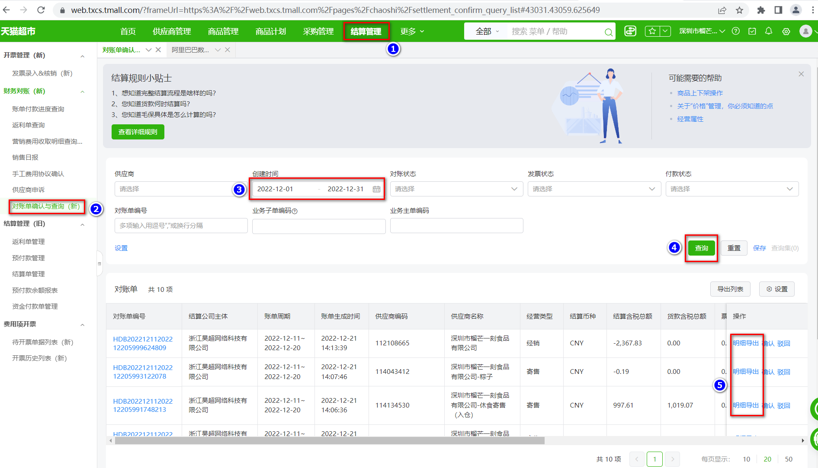

最后将导出或下载后的数据插入到数据库中 每个月运行一次

